強化買取申込書（エンターライズ）
リサイクルテック・ジャパン強化買取申込書（Ｓ）
 |  |  |  |  |  | ２０２１年５月６日更新 |  |  |  |  | リサイクルテック・ジャパン株式会社 TEL：052-355-9883 FAX：052-355-9884 mail：kaisyu@r-t-j.co.jp HP：http://r-t-j.co.jp/
お客様情報等をご記入の上、ファックス又は電子メールにてお申込みください。ご不明な点はお気軽にお問合せください。
申込日
法人名 |  |  |  | ホール名
担当者名 |  |  |  | 問合先電話番号 |  |  |  |  |  |  | 送信先FAX番号
引渡場所名称 |  |  |  |  |  |  |  | 振込銀行名
引渡場所住所 |  |  |  |  |  |  |  | 支店名
現行取引運送会社名 |  |  |  |  |  |  |  | 口座名義人名（カナ名）
買取遊技機のお引取費用について |  | 台のお引取りにかかる費用は申込人様の実費負担とさせていただき買取代金より差し引かせていただきます。但し、申込人様が直接弊社に持ち込んでいただく場合は、この限りではありません。 |  |  |  |  |  | 口座番号 |  |  |  | 種別 | 普通 ・ 当座

 |  |  |  |  |  |  |  |  |  | 数 量 限 定 !!

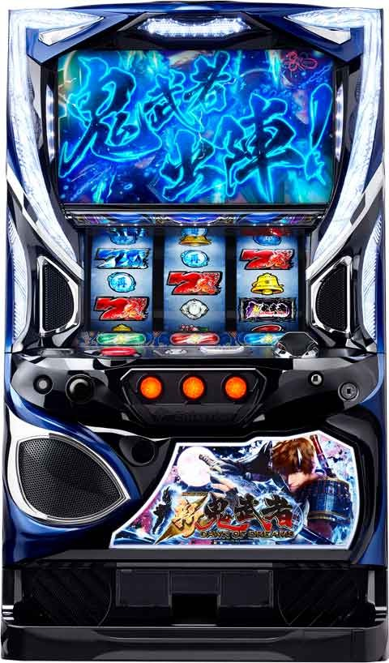
スロット
No. | メーカー／販売 | 型式名 | 本体 | 盤面 | 期限 |  | 税込単価 |  | ※(数量限定の為、お申込み頂いてもお受け出来ない場合がございます。予めご了承下さい。)
 |  |  |  |  | 申込 | 入庫
1 | エンターライズ | S新鬼武者ZC |  |  |  |  | ¥11,000
※数量限定の為、規定台数に到達次第、終了となります。
➤ 下記の通り、御理解と御協力を切にお願い申し上げます。 対象機種以外の買取台（廃棄）がございましたら、この機会に是非とも併せて御引取り出来るようにお願い申し上げます。 また、各メーカー様との下取り、もしくは特別買取り等がございましたら、それらと組み合わせて同じタイミングでお引取り出来るようにしていただければ幸甚でございます。 なお、強化買取りのみの小口、遠隔地によるお申込みにつきましては、申込期限、入庫期限等を照らし、御相談を申し上げる場合がございますので、あらかじめご承知おきの程、重ねてお願い申し上げます。

（！）注意事項 1）上記金額は完品の場合に適用となります。完品以外の場合は、弊社通常価格でのお取引となります。 2）お申込をいただき回収致しました機械の返却はできません。 3）純正シリンダーの開錠は、必須条件となり、ホールキー使用は対象外扱いとなります。 4）部品破損・カビ・シリンダー無し等やアミューズメント用の機械は、対象外扱いとなります。 5）一部機種において期限が設けられていますので、ご注意下さい。

強化買取申込書（藤商事系列Ｐ＆Ｓ）
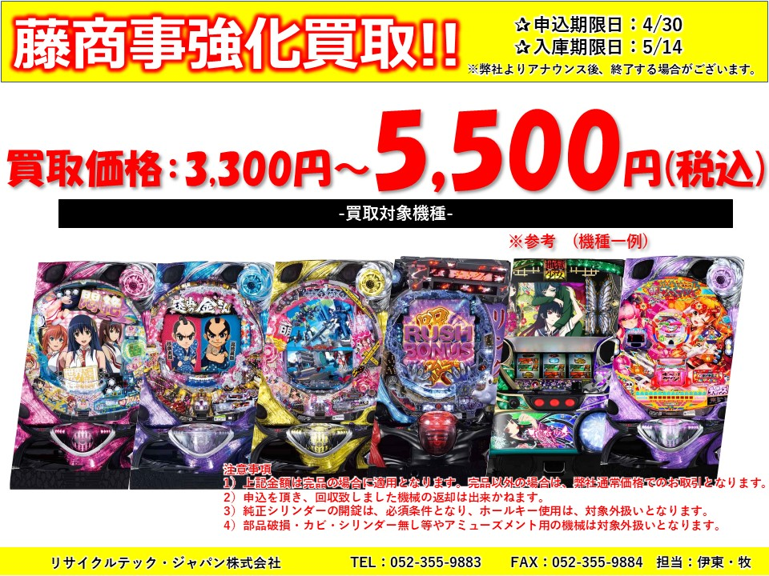

リサイクルテック・ジャパン強化買取申込書（Ｐ＆Ｓ）
 |  |  |  |  |  | ２０２１年５月６日更新 |  |  |  |  |  | リサイクルテック・ジャパン株式会社 TEL：052-355-9883 FAX：052-355-9884 mail：kaisyu@r-t-j.co.jp HP：http://r-t-j.co.jp/
お客様情報等をご記入の上、ファックス又は電子メールにてお申込みください。ご不明な点はお気軽にお問合せください。
申込日
法人名 |  |  |  | ホール名
担当者名 |  |  |  | 問合先電話番号 |  |  |  |  |  |  |  | 送信先FAX番号
引渡場所名称 |  |  |  |  |  |  |  | 振込銀行名
引渡場所住所 |  |  |  |  |  |  |  | 支店名
現行取引運送会社名 |  |  |  |  |  |  |  | 口座名義人名（カナ名）
買取遊技機のお引取費用について |  | 台のお引取りにかかる費用は申込人様の実費負担とさせていただき買取代金より差し引かせていただきます。但し、申込人様が直接弊社に持ち込んでいただく場合は、この限りではありません。 |  |  |  |  |  | 口座番号 |  |  |  |  | 種別 |  | 普通 ・ 当座

パチンコ |  |  |  |  |  |  |  |  | パチンコ/スロット
No. | メーカー／販売 | 型式名 | 本体 | 盤面 | 期限 |  | 税込単価 |  | No. | メーカー／販売 | 型式名 |  |  | 本体 | 盤面 | 期限 |  | 税込単価
 |  |  |  |  | 申込 | 入庫 |  |  |  |  |  |  |  |  |  | 申込 | 入庫
1 | JFJ | CR緋弾のアリアAA JPH |  |  | 2021-04-30 | 2021-05-14 | ¥5,500 |  | 21 | 藤商事 | CRリング 呪い再びFPIZ |  |  |  |  | 2021-04-30 | 2021-05-14 | ¥5,500
2 | 藤商事 | ＣＲリング 呪縛RUSH FPM |  |  |  |  |  |  | 22 | 藤商事 | CRAクリスタル＆ドラゴンFPW
3 | 藤商事 | ＣＲ FAIRY TAIL FPM |  |  |  |  |  |  | 23 | 藤商事 | CRマジョカマジョルナFPWZ
4 | 藤商事 | ＣＲ地獄少女 宵伽FPU |  |  |  |  |  |  | 24 | 藤商事 | CRAヘルプ！！！恋が丘学園おたすけ部FPW
5 | 藤商事 | CR喰霊-零-FPL |  |  |  |  |  |  | 25 | 藤商事 | CRリング 運命の日FPSZ/FPWZ/FPY/FPE
6 | 藤商事 | CRリング 終焉ノ刻FPH/FPW |  |  |  |  |  |  | 26 | 藤商事 | CRピカれ！まるまるアイランドFPSZ/FPW
7 | 藤商事 | CR Another アナザーFPQZ/FPW/FPS |  |  |  |  |  |  | 27 | 藤商事 | CR ZETMAN FPW
8 | 藤商事 | CR戦国恋姫FPL(FPW) |  |  |  |  |  |  | 28 | 藤商事 | CRクルクルセブンFPW (非液晶) |  |  |  |  |  |  | ¥3,300
9 | 藤商事 | CR遠山の金さん 二人の遠山桜FPU/FPW/ちょいパチ-39 |  |  |  |  |  |  | 29 | 藤商事 | CRモエキサイトFPWZ (非液晶)
10 | 藤商事 | CRA着信アリFPWZ |  |  |  |  |  |  | 30 | 藤商事 | CRエキサイトFPSZ (非液晶)
11 | 藤商事 | CR仄暗い水の底からFPMZ/FPW |  |  |  |  |  |  | 31 | 藤商事 スロット | FAIRY TAIL |  |  |  |  |  |  | ¥5,500
12 | 藤商事 | CR世界でいちばん強くなりたい！FPM/FPW |  |  |  |  |  |  | 32 | 藤商事 スロット | 地獄少女 宵伽
13 | 藤商事 | CR東京レイヴンズFPTX |  |  |  |  |  |  | 33 | 藤商事 スロット | リング 終焉ノ刻
14 | 藤商事 | CR緋弾のアリアⅡFPM/FPS/FPWZ |  |  |  |  |  |  | 34 | 藤商事 スロット | 世界でいちばん強くなりたい！
15 | 藤商事 | CR萌え萌え大戦争ぱちんこば～んFPS |  |  |  |  |  |  | 35 | 藤商事 スロット | 貞子VS伽椰子FSC (非液晶)
16 | 藤商事 | CR暴れん坊将軍 怪談FPL/FPS/FPW |  |  |  |  |  |  | 36 | 藤商事 スロット | ピカれ！アイランドFSA (美ラメキ！) (非液晶)
17 | 藤商事 | CR RAVE この世界こそが真実だFPM |  |  |  |  |  |  | 37 | 藤商事 スロット | 呪怨FSC
18 | 藤商事 | CR地獄少女 弐FPL/FPSZ/FPWX/FPY |  |  |  |  |  |  | 38 | 藤商事 スロット | ロリポップチェーンソーFSB
19 | 藤商事 | CR怨み屋本舗FPM |  |  |  |  |  |  | 39 | 藤商事 スロット | 緋弾のアリアFSB
20 | 藤商事 | CR地獄少女 弐 きくりの地獄祭りFPA |  |  |  |  |  |  | 40 | 藤商事 スロット | アレジンFSF
➤ 下記の通り、御理解と御協力を切にお願い申し上げます。 対象機種以外の買取台（廃棄）がございましたら、この機会に是非とも併せて御引取り出来るようにお願い申し上げます。 また、各メーカー様との下取り、もしくは特別買取り等がございましたら、それらと組み合わせて同じタイミングでお引取り出来るようにしていただければ幸甚でございます。 なお、強化買取りのみの小口、遠隔地によるお申込みにつきましては、申込期限、入庫期限等を照らし、御相談を申し上げる場合がございますので、あらかじめご承知おきの程、重ねてお願い申し上げます。 |  |  |  |  |  |  |  |  | ※申込書必須となりますので、ご注意下さい。
 |  |  |  |  |  |  |  |  | （！）注意事項 1）上記金額は完品の場合に適用となります。完品以外の場合は、弊社通常価格でのお取引となります。 2）お申込をいただき回収致しました機械の返却はできません。 3）純正シリンダーの開錠は、必須条件となり、ホールキー使用は対象外扱いとなります。 4）部品破損・カビ・シリンダー無し等やアミューズメント用の機械は、対象外扱いとなります。 5）一部機種において期限が設けられていますので、ご注意下さい。

